Sheet1
健康档案项目问题反馈表5
序号 | 所在位置 | 问题和改进 | 已修正 | 已测试 | 备注
2 | 前台--- 患者入口登录---健康管理--社区居民健康档案 | 个人健康档案查看打印。放在左侧菜单列---健康管理-- 下，列出本人健康档案--和查看、打印功能（优先）
5 | 前台 -- 医生 --- 添加 体检表 | 住院治疗情况 住院史、家庭病史 ，添加日期时应加上日期选择器。（优先）入/出院日期 ，应该是两个日期。建/撤床日期： 应该是两个日期
8 | 前台 -- 医生 --- 添加修改 体检表 | 各多选项 选择无 及无异常 时其它多选项应禁止修改。【牵涉地方较多，慢慢改】过于浪费时间可以不改。
9 | 前台 -- 诊所入口 --- 列表--操作 | 档案迁出功能，建档诊所可把 档案所属权移交给其它诊所，让该诊所有权修改。尽量用最简单方法来实现这个功能，和后台建的档案移交诊所。如果实在复杂就不改了。
10 | 后台--- 健康档案列表 ---列表 --查询 | 添加城市查询项（优先），本次更新后录入人 查询有效了，不知什么原因造成的。城市查询项较多，参考录入人 可填写找市名。加个重置按钮
12 | 后台--- 健康档案列表--修改编辑 | 保存后，点击左侧表头切换表，会弹出新表格页面。改为不弹出 |  |  | 不复现，再观察一下。
13 | 后台--- 健康档案列表--添加新档案 | 添加患者中 ，也出现双击关联患者，进入有诊所患者列表，后台是无诊所的。后台添加档案需要移交给诊所和医生 |  |  | 不复现，再观察一下。
15 | 前台 -- 医生 --- 查看 、打印 | 体检表调整在4页中，表格最底部格线超出，修改表底线对齐。 表页顶部标注 表名。页底部去掉网址（优先） |  |  | 没出现
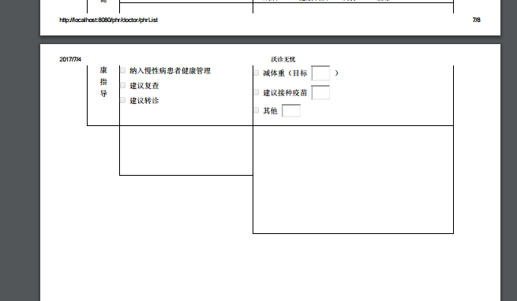

 |  |  |  | 已测

